상품제안서
스위스와그너 사피아노 스마트 반지갑 | 상품코드: S17205

 |  |  |  |  |  |  | 02-713-8555 | www.synergygift.co.kr
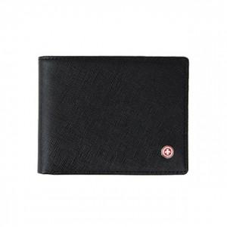

【상세/제작정보】 | <p style="text-align: center; " align="center"><span style="text-indent: 0in; font-size: 9pt; font-family: 나눔고딕; vertical-align: baseline;">최신의 트렌드를 반영하여 포켓의 수와 두께를 과감하게 줄였습니다</span><span style="text-indent: 0in; font-size: 9pt; font-family: 나눔고딕; vertical-align: baseline;">.</span></p> <p style="text-align: center; " align="center"><span style="font-family: 나눔고딕; font-size: 9pt;">간편함과 활동적인 것을 좋아하는 분들께 강력 추천드립니다.</span>&nbsp;</p>

【인쇄/포장옵션】 | 불박 / 포장지포장

【공급단가】 | 수량 | 50~ | 100~ | 500~ | 1,000~ | 2,000~
*VAT별도 | 단가 | 20,250원 | 18,200원 | 17,550원 | 16,900원 | 16,250원

【상품 URL】 | https://www.synergygift.co.kr:443/src/goods_detail.php?gdno=14216

